Val. Nom. var
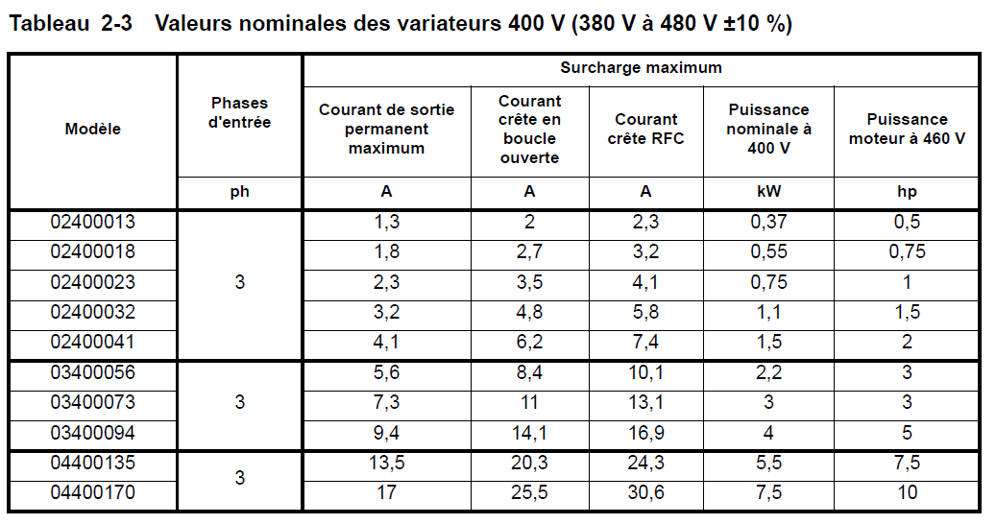
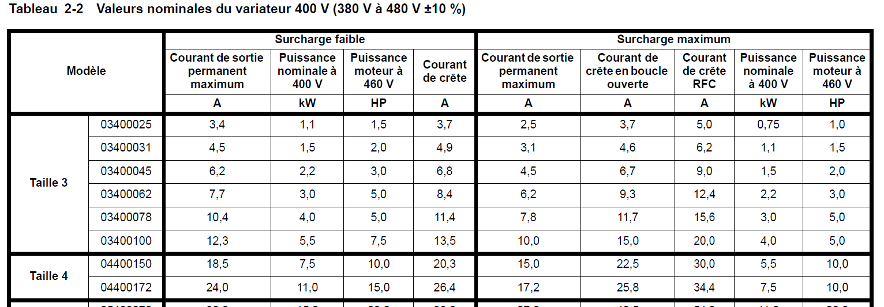
M400 | M700

Racc. puiss.
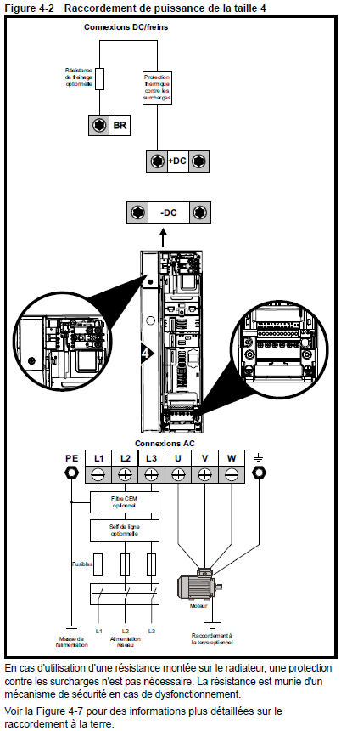
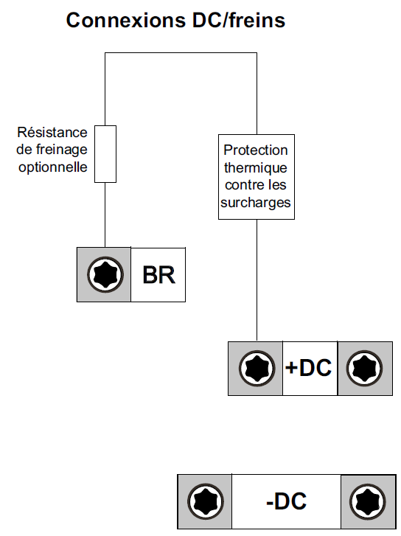
Drive | Taille
Unidrive M702-04400150E | 4

Racc. cde
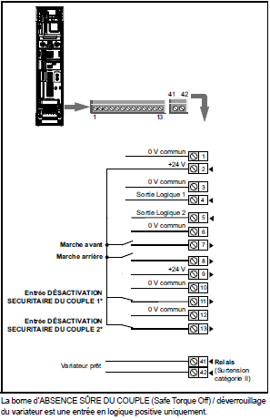
Drive | Taille
Unidrive M702-04400150E | 4

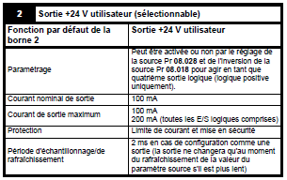

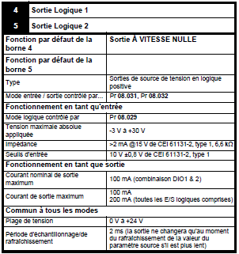

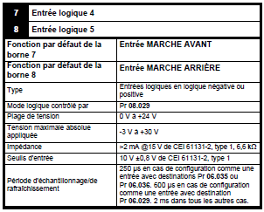

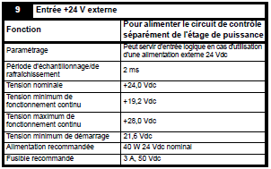

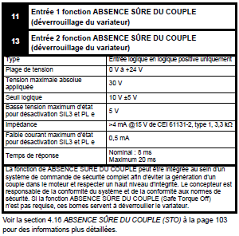

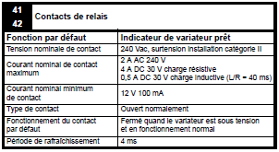

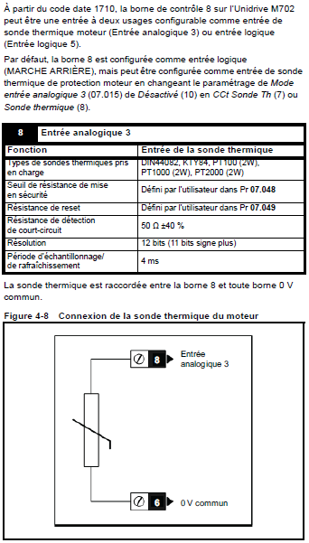

 |  | sortie de sécurité - A CONFIRMER par LS

Mod. Fonction.
Drive | Taille
Unidrive M702-04400150E | 4

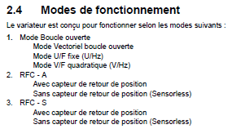

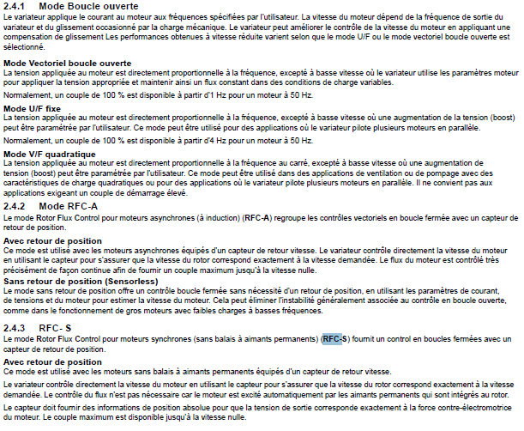

Nota:
Mode Boucle Ouverte | OL
(O: Open / L: Loop)

Mode Rotor Flux Control pour moteur Asynchrone |  | RFC-A | (mode utilisé pour le bras électrique) | A confirmer par Stéphane
Mode Rotor Flux Control pour moteur Synchrone |  | RFC-S

Option driver
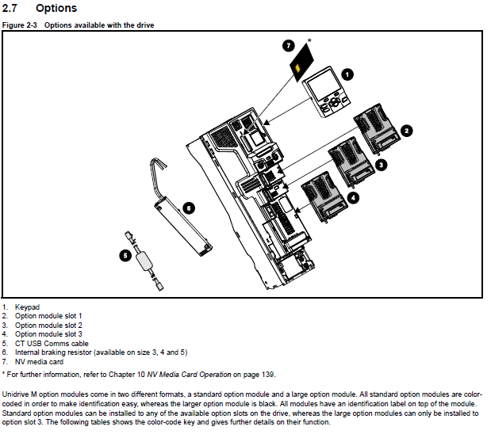
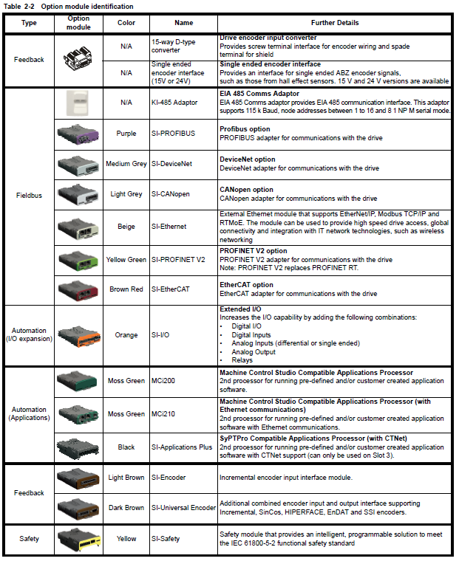
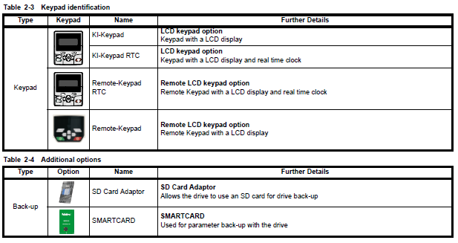
Actuator | Motor | Rated power | Drive | Option drive
Outboard arm | FLSD 112M | 4 kW | Unidrive M702-04400150E | SI-PROFINET; KI-Keypad
Inboard arm | FLSD 132S | 5,5 kW | Unidrive M702-04400150E | SI-PROFINET; KI-Keypad
Slewing | FLSD 132S | 5,5 kW | Unidrive M702-04400150E | SI-PROFINET; KI-Keypad

IO driver
Actuator | Motor | Rated power | Drive | Option drive
Outboard arm | FLSD 112M | 4 kW | Unidrive M702-04400150E | SI-PROFINET; KI-Keypad
Inboard arm | FLSD 132S | 5,5 kW | Unidrive M702-04400150E | SI-PROFINET; KI-Keypad
Slewing | FLSD 132S | 5,5 kW | Unidrive M702-04400150E | SI-PROFINET; KI-Keypad

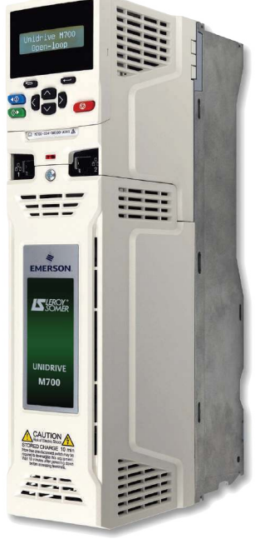
 | PLC S7-1500 |  |  |  |  | Question: |  |  | Apeler EMERSON
 |  | Inputs
 | Digital signal | Inboard_driver_rdy |  |  |  | Peut-on gérer les cdes Marche avant / Marche arrière par la communication en Ethernet?
 |  | Outboard_driver_rdy |  |  |  | Borne 25 | A quoi sert cette entrée reset?
 |  | Slewing_driver_rdy |  |  |  |  | A réinitialiser le variateur après un défaut???
 |  | gérée par la communication |  |  |  |  | Peut-on passer cette info par la communication???

 |  |  |  |  |  | Que fait l'entrée Safe Torque Off????

 |  | Outputs |  |  |  | Gestion du niveau de réchauffage? |  | PLC ou Variateur??
 | Digital signal | Enable_Inboard_driver (STO)
 |  | Inboard_drive_marche avant
 |  | Inboard_drive_marche arrière |  |  |  | Gestion des 2 niveaux niveaux de couple
 |  |  |  |  |  |  | Où dans le var? quels paramètres?
 |  | Enable_Outboard_driver (STO)
 |  | Outboard_drive_marche avant
 |  | Outboard_drive_marche arrière

 |  | Enable_Slewing_driver (STO)
 |  | Slewing_drive_marche avant |  |  |  | A faire:
 |  | Slewing_drive_marche arrière
 |  |  |  |  |  | Finir mapping dans I/O list

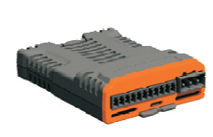
 | Analog signal [4…20mA] | Setpoint_Inboard
 | (consigne bipolaire) | Setpoint_Outboard
 |  | Setpoint_Slewing
 | 4 mA = -50Hz (-27648 pts)
 | 8 mA = 0 Hz (0 pts)
 | 12 mA = 50Hz (27648 pts)

 |  |  |  |  | (I/O expansion)
 |  |  |  |  | Voir onglet "Option driver"

 | PLC S7-1500 - Communication

 | Profinet

 |  |  |  |  | (Fieldbus)
 |  |  |  |  | Voir onglet "Option driver"

Logiciel
4 Mise en service
4.1 Première mise en service rapide/démarrage à l'aide
d'Unidrive M Connect (V02.00.00.00 et supérieures)
Unidrive M Connect est un logiciel sous Windows™
qui permet d'effectuer une première mise en
service/un démarrage de l'Unidrive M/HS. Unidrive M Connect peut être utilisé pour la mise en
service et la surveillance, pour
télécharger, transférer ou comparer des paramètres variateur, ou
encore pour créer des listes de menus simples
ou personnalisées. Les menus
du variateur peuvent
être affichés sous la forme de listes standar
d ou de diagrammes fonctionnels. Unidrive M Connect
est capable de communiquer avec un seul variat
eur ou un réseau. Unidrive M Connect peut être
téléchargé à l'adresse suivante: www.emersonindustrial.com (taille du fichier: environ 100 Mo).

Nom logiciel: |  | Unidrive M Connect
version actuelle: |  | v2.17.1.2

Disponible sous Teams: |  |  | Automation - Controls System\Documents\Général\AA_TEN_Programming Software\EMERSON

Utilisation du logiciel Unidrive M Connect

1. | Démarrer Unidrive M Connect puis sur la page-écran "Project Management", sélectionner "Scan serial RTU network" ou "Scan all connected drives"

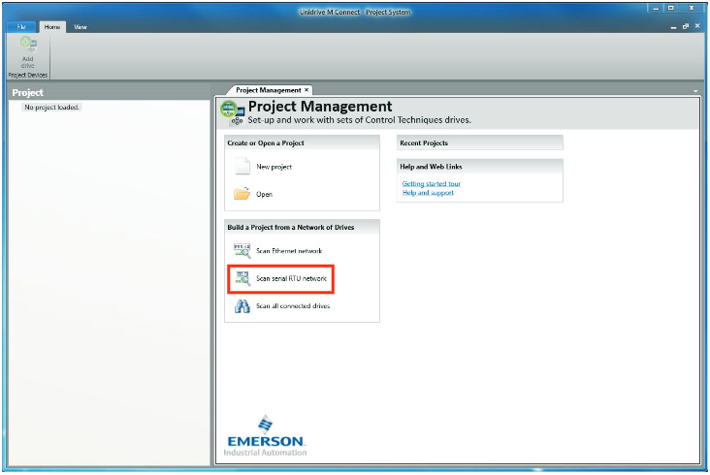

2. | Sélectionner le variateur détecté.

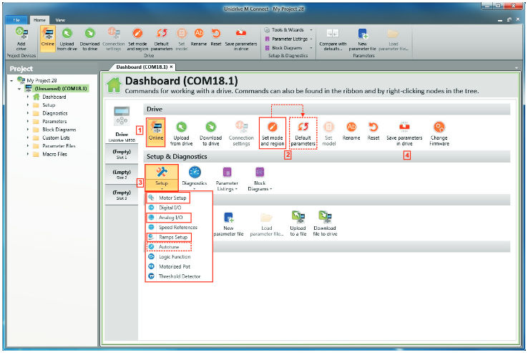

 | 1 | Sélectionner l'icône "Online" pour établir la connexion avec le variateur.
 |  | Lorsque la connexion est établie, l'icône est mise en évidence orange.

 | 2 | Sélectionner "Set mode and region".
 |  | Si le mode de contrôle requis est mis en évidence dans la boîte de dialogue "Drive setting":
 |  | - | modifier la fréquence d'alimentation, si nécessaire, et sélectionner "Apply" ou "Cancel"
 |  | - | sélectionner "Default parameters" dans le tableau de bord et dans la boîte de dialogue "Default parameters", sélectionner "Apply".

 |  | Si le mode de contrôle requis n'est pas mis en évidence dans la boîte de dialogue "Drive setting":
 |  | - | Sélectionner le mode et la fréquence d'alimentation requis.
 |  | - | Sélectionner "Apply".

 | 3 | Sélectionner "Setup" et suivre les étapes mises en évidences (les pointillés indiquent une étape facultative).

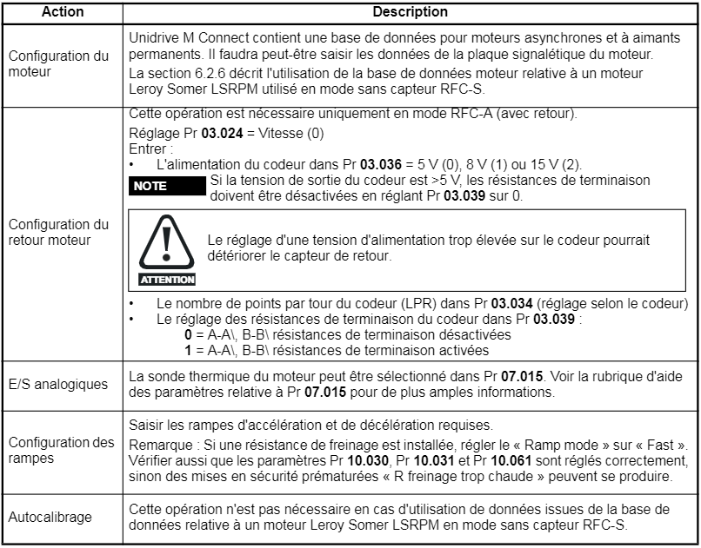

 | 4 | Sélectionner "Save parameters in drive" pour effectuer l'enregistrement des paramètres.
 |  | Le variateur est désormais prêt pour la mise en marche.

